Portada


 | Instituto Politécnico Nacional

 | Escuela Superior de Cómputo

Problema del viajero

 | Alumnos:
 | Álvarez Carmona Jesús Octavio
 | Contreras Vázquez Montserrat
 | Ramírez Cotonieto Luis Fernando

 | 3CV17

Ejercicio1
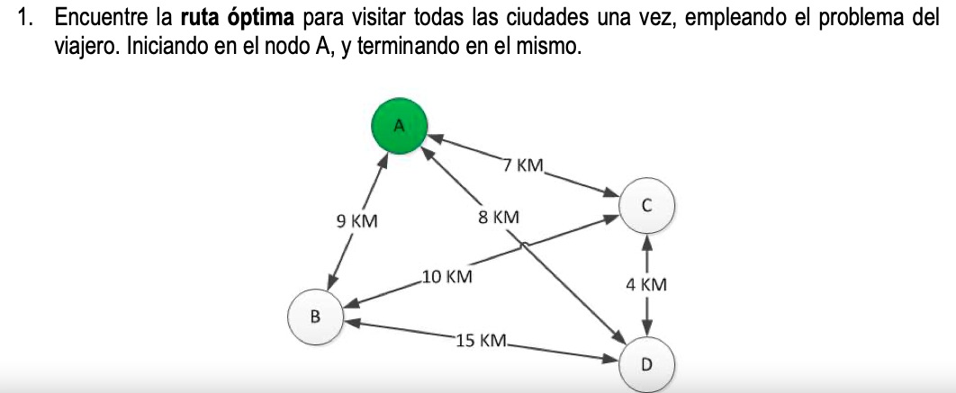

 |  |  |  |  | Nodos | Distancia |  | Número posible de combinaciones= (n-1)!/2
 |  |  |  |  | A-C | 7 |  | n=4 nodos
 |  |  |  |  | A-D | 8 |  | Combinaciones=(4-1)!/2=3
 |  |  |  |  | A-B | 9
 |  |  |  |  | B-C | 10
 |  |  |  |  | B-D | 15
 |  |  |  |  | C-D | 4

Nodos | A | B | C | D
A | 0 | 9 | 7 | 8
B | 9 | 0 | 10 | 15
C | 7 | 10 | 0 | 4
D | 8 | 15 | 4 | 0

Nodos | A | B | C | D
A | 0 | AB | AC | AD
B | BA | 0 | BC | BD
C | CA | CB | 0 | CD
D | DA | DB | DC | 0

Se establece lo siguiente xmn=1 si se visita el nodo, y xmn=0 si no se visita |  |  |  |  | Solver
 |  |  |  |  | Z | AB | AC | AD | BA | BC | BD | CA | CB | CD | DA | DB | DC
Mín Z=9AB+7AC+8AD+9BA+10BC+15BD+7CA+10CB+4CD+8DA+15DB+4DC |  |  |  |  | 31 | 1 | 0 | 0 | 0 | 1 | 0 | 0 | 0 | 1 | 1 | 0 | 0
s.a. |  |  |  |  | s.a | 1 | 1
 | AB+AC+AD=1 |  |  |  |  | 1 | 1
 | BA+BC+BD=1 |  |  |  |  | 1 | 1
 | CA+CB+CD=1 |  |  |  |  | 1 | 1
 | DA+DB+DC=1 |  |  |  |  | 1 | 1
 | BA+CA+DA=1 |  |  |  |  | 1 | 1
 | AB+CB+DB=1 |  |  |  |  | 1 | 1
 | AC+BC+DC=1 |  |  |  |  | 1 | 1
 | AD+BD+CD=1 |  |  |  |  | 1 | 1
 | AB…CD>=0 |  |  |  |  | 1 | 1

Ejercicio2.1
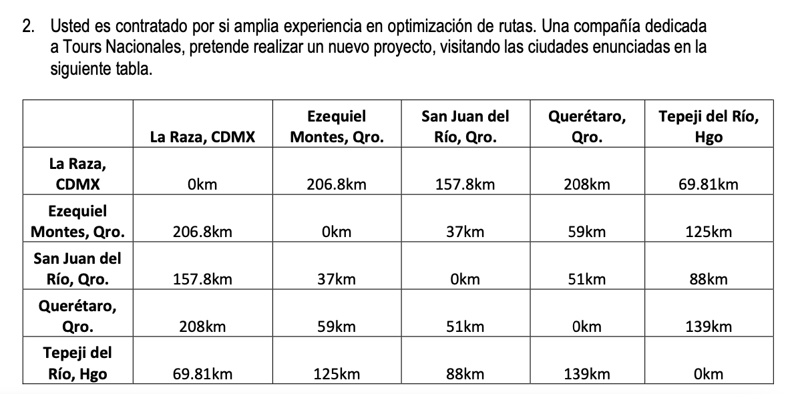

 |  |  |  | Fuerza Bruta
 | Combinaciones posibles = |  | 12
 |  |  |  | ID | RUTA | DISTANCIA | Menor Dist | Rutas
nodos |  | NODOS | DISTANCIAS | 1 | ABCDEA | 503.61 | 461.81 | ADBCEA
la raza =A |  | AB | 206.8 | 2 | ABCEDA | 678.8 |  | AECBDA
Ezequiel =B |  | AC | 157.8 | 3 | ABDCEA | 474.61
San Juan =C |  | AD | 208 | 4 | ABDECA | 650.6
Queretaro =D |  | AE | 69.81 | 5 | ABECDA | 678.8
Tepeji = E |  | BC | 37 | 6 | ABEDCA | 679.6
 |  | BD | 59 | 7 | ACBDEA | 462.61
 |  | BE | 125 | 8 | ACBEDA | 666.8
 |  | CD | 51 | 9 | ACDBEA | 462.61
 |  | CE | 88 | 10 | ACDEBA | 679.6
 |  | DE | 139 | 11 | ACEBDA | 637.8
 |  |  |  | 12 | ACEDBA | 650.6
 |  |  |  | 13 | ADBCEA | 461.81
 |  |  |  | 14 | ADBECA | 637.8
 |  |  |  | 15 | ADCBEA | 490.81
 |  |  |  | 16 | ADCEBA | 678.8
 |  |  |  | 17 | ADEBCA | 666.8
 |  |  |  | 18 | ADECBA | 678.8
 |  |  |  | 19 | AEBCDA | 490.81
 |  |  |  | 20 | AEBDCA | 462.61
 |  |  |  | 21 | AECBDA | 461.81
 |  |  |  | 22 | AECDBA | 474.61
 |  |  |  | 23 | AEDBCA | 462.61
 |  |  |  | 24 | AEDCBA | 503.61

Ejercicio2.3
B
206.8
A
NODOS | DISTANCIAS
AB | 206.8
AC | 157.8
37
AD | 208
AE | 69.81
157.8
BC | 37
125
C
BD | 59
59
BE | 125
69.81
CD | 51
208
CE | 88
DE | 139
51
E
88

139
D

B
 |  | Rutas | Menor Dist | KM/lt | $ Lt de Gas. | Costo Min.
 |  | AECBDA | 461.81 | 6 | $22.50 | $1,731.79
A
37

C
59
69.81
208

E
88

D

